Anexo 2. Parada de Eq ET1
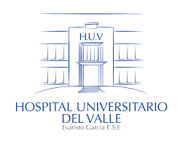 |  | HOSPITAL UNIVERSITARIO DEL VALLE "EVARISTO GARCÍA" ESE |  |  |  |  |  |  |  |  |  | CÓDIGO: |  | FOR-GLO-MAB-017

 |  |  |  |  |  |  |  |  |  |  |  | VERSIÓN: |  | 2 | PAGINA |  | 1 | DE | 1
 |  | PARADA DE EQUIPO BIOMÉDICO
 |  |  |  |  |  |  |  |  |  |  |  | FECHA DE EMISIÓN |  |  |  | DÍA | MES | AÑO

 |  |  |  |  |  |  |  |  |  |  |  |  |  |  |  | 29 | 4 | 2025
TIPO | RESPONSABLE DE MANTENIMIENTO |  | ID | NOMBRE | CÓDIGO | MARCA | MODELO | SERIE | SERVICIO | DESCRIPCIÓN | CIERRE |  | ARRASTRE |  |  | >50% DE PARADA |  | TOTAL HORAS PARADAS

